상품제안서
[액센] BN100 완전방수 IPX8 골전도 스포츠 블루투스 이어폰 | 상품코드: F31256

 |  |  |  |  |  |  | 02-412-0044 | www.easy1.co.kr
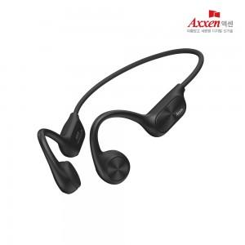

【상세/제작정보】 | 1박스 입수수량: 80개<div><br></div>1박스 택배비: 4,000원​

【인쇄/포장옵션】 | 레이저, 풀칼라 / 시판박스

【공급단가】 | 수량 | 50~ | 100~ | 500~ | 1,000~ | 2,000~
*VAT별도 | 단가 | 40,530원 | 39,910원 | 38,970원 | 37,410원 | 35,850원

【상품 URL】 | https://dev.easy1.co.kr:443/src/goods_detail.php?gdno=31256

